INDICADORES GESTION
...
 |  |  |  | Avance | Meta
 |  |  | 4to. Trimestre | 100% | 100%
 |  |  | Vigencia 2021 | 100% | 100%
...
Cuadro de control 1: Seguimiento indicadores según lo programado hasta el corte del informe |  |  | Cuadro de control 2: Seguimiento indicadores según meta anual programada
...
Resultado del indicador acumulado | Programado del indicador acumulado | Porcentaje de avance acumulado | Resultado del indicador para la vigencia | Meta anual del indicador para la vigencia | Porcentaje de avance para la vigencia | Gráfica
97 | 97 | 100% | 100% | 100% | 100% | 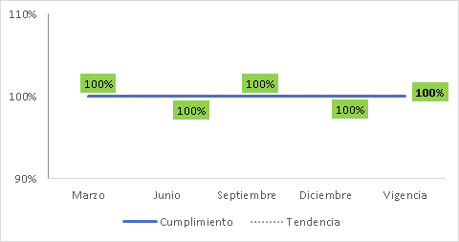

Gráfica
Meta | Avance | TI-002 | Cumplimiento
100% | 100% | Marzo | 100%
 | 100% | Junio | 100%
 | 100% | Septiembre | 100%
 | 100% | Diciembre | 100%
 |  | Vigencia | 100%

